Feuil1
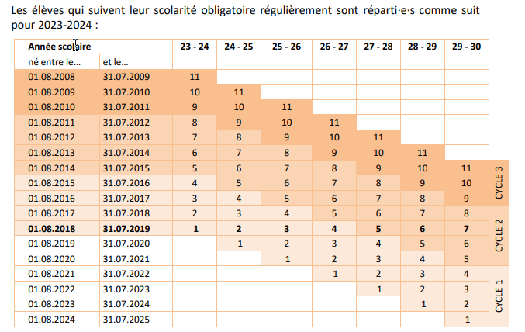
Marche à suivre :
1. Saisir la date de naissance de l'élève dans la cellule A6
2. Dans la cellule B6, l'année de scolarisation légale de l'élève

Saisir la date de naissance | Année de scolarisation en 23-24
2015-10-14 | 4

Mise à jour :
8.9.2022 / DHO

Pour tout complément d'information : dominique.hobi@ne.ch

